Solicitud gráfica
 | Área: | Matemáticas |  |  | Fecha:
 | Grado: | 9
 | Título del tema: | Los métodos de razonamiento y la semejanza |  |  | ¿Cuaderno de estudio o recurso? | Recurso
 | Editor: |  |  |  | Motor del recurso | M5A

 | Código guión o recurso: | MA_09_09_REC180 | ← Para determinar este código, visite la hoja de Ayuda
 |  |  |  |  | ESPECIFICACIÓN DE ARCHIVOS A ENTREGAR
Núm. | Archivo Shutterstock o ruta en web | Imagen para: | Tipo | Ubicación de la imagen en el recurso M5A | Nombre imagen SMALL | Tamaño imagen SMALL | Nombre imagen ZOOM | Tamaño imagen ZOOM | Descripción | Observaciones
IMG01 | ver observaciones | Recurso M5A | Ilustración | Contenido | MA_09_09_REC180_IMG01n.png | 286 x 286 px | MA_09_09_REC180_IMG01a.png | 500 x 500 px | Triángulos con las medidas indicadas en la figura de referencia | 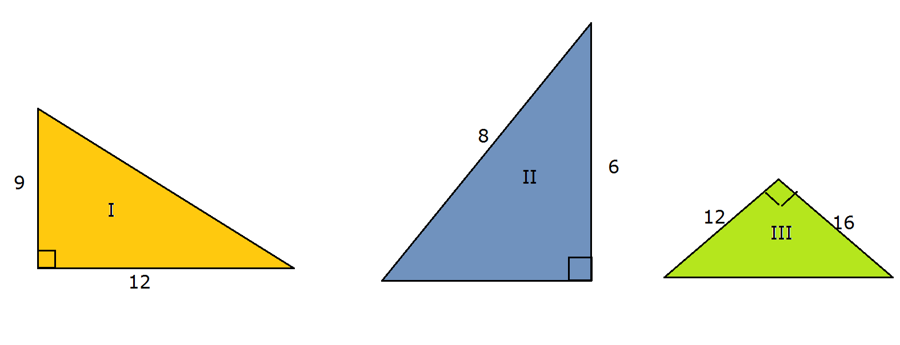
IMG02 | ver observaciones | Recurso M5A | Ilustración | Contenido | MA_09_09_REC180_IMG02n.png | 286 x 286 px | MA_09_09_REC180_IMG02a.png | 500 x 500 px | ilustración como en la imagen de referencia | 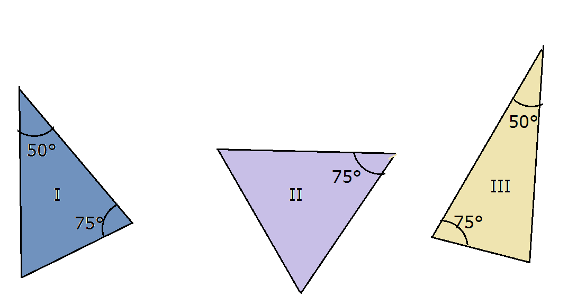
IMG03 | ver observaciones | Recurso M5A | Ilustración | Contenido | MA_09_09_REC180_IMG03n.png | 286 x 286 px | MA_09_09_REC180_IMG03a.png | 500 x 500 px | ilustración como en la imagen de referencia | 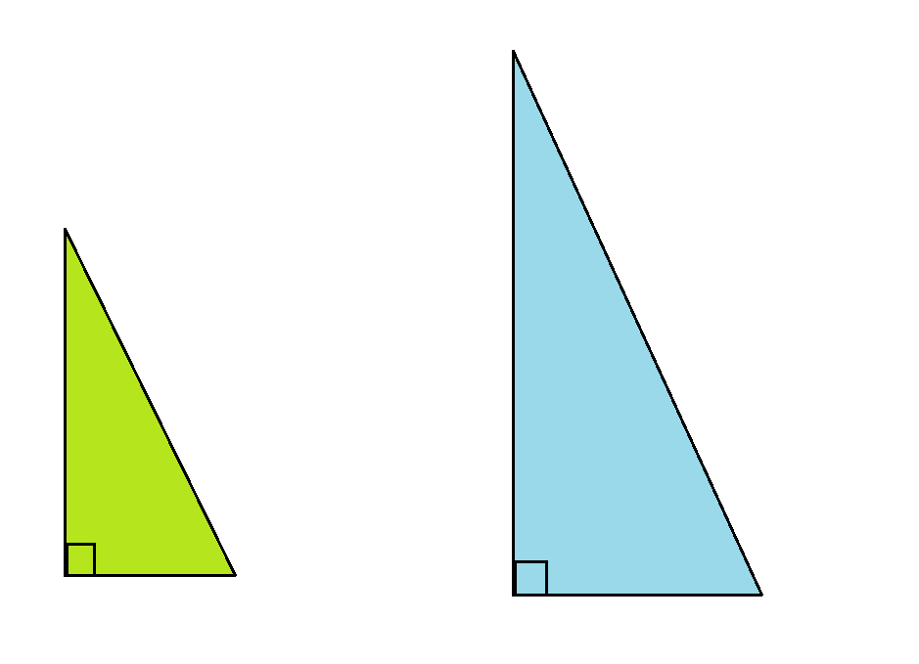
IMG04 | ver observaciones | Recurso M5A | Ilustración | Contenido | MA_09_09_REC180_IMG04n.png | 286 x 286 px | MA_09_09_REC180_IMG04a.png | 500 x 500 px | ilustración como en la imagen de referencia | 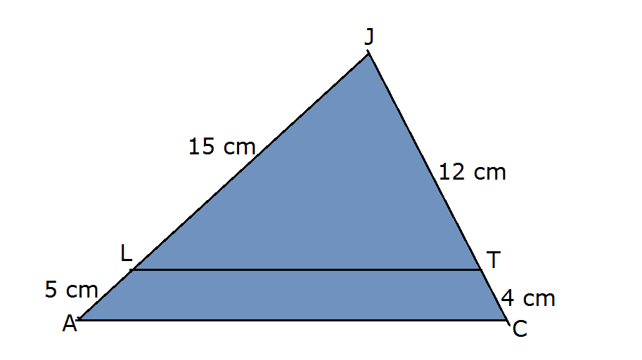
IMG05 | ver observaciones | Recurso M5A | Ilustración | Contenido | MA_09_09_REC180_IMG05n.png | 286 x 286 px | MA_09_09_REC180_IMG05a.png | 500 x 500 px | ilustración como en la imagen de referencia | 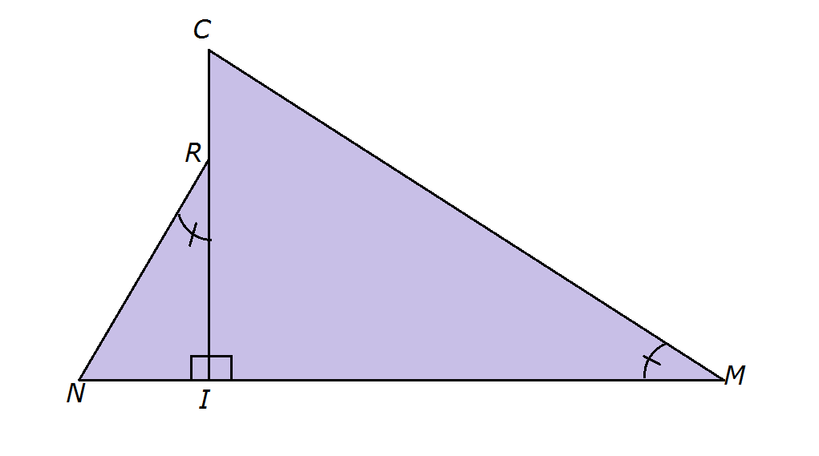
IMG06 | ver observaciones | Recurso M5A | Ilustración | Contenido | MA_09_09_REC180_IMG06n.png | 286 x 286 px | MA_09_09_REC180_IMG06a.png | 500 x 500 px | ilustración como en la imagen de referencia
IMG07 | ver observaciones | Recurso M5A | Ilustración | Contenido | MA_09_09_REC180_IMG07n.png | 286 x 286 px | MA_09_09_REC180_IMG07a.png | 500 x 500 px | ilustración como en la imagen de referencia | 